Standarde documentare
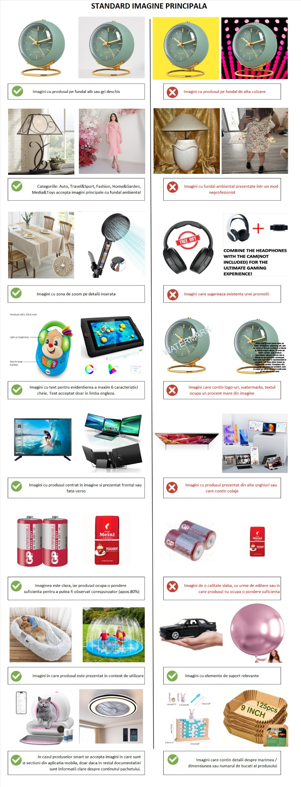
IMAGINI
Standarde imagini catalog eMAG |  |  | Exemple
- Toate produsele listate in platforma trebuie sa contina cel putin una sau mai multe poze. - Alege poze clare, bogate in detalii, care sa inlocuiasca cat mai mult din experienta unui magazin fizic. - Fiecare produs trebuie listat si documentat individual. ATENTIE! Se vor respinge produsele cu imagini care: - Au o calitate slaba: sunt pixelate, neclare, cu urme de editare - Nu corespund cu informatiile prezentate in alte sectiuni ale documentatiei (caracteristici, descriere, denumire, etc.) - Nu sunt disponibile pentru descarcare folosind linkurile furnizate - Nu respecta regulile de calitate ale imaginilor principale si secundare mentionate mai jos

Imaginea principala
Trebuie sa: - Infatiseze doar produsul pe care il vinzi, cu cat mai putine elemente de sprijin sau deloc. - Surpinda produsul centrat, prezentat frontal si sa ocupe o pondere de cel putin 80% din imagine. - Prezinte produsul in intregime, pe fundal alb sau gri deschis. Exista categorii de produse care permit si un fundal ambiental, prezentate intr-un mod profesionist: Auto, Travel & Sport, Fashion, Home & Garden si Media & Toy. NU trebuie sa: - Contina alte elemente inserate: watermarks, colaje, link catre alt site. - Contina alte produse din aceeasi gama.

Imaginile aditionale (secundare)
Trebuie sa: - Fie suficient de numeroase pentru a descrie cat mai in detaliu produsul. - Fie cat mai explicative si reprezentative pentru produsul listat. - Prezinte aceeasi varianta a produsului ca si in imaginea principala. NU trebuie sa: - Contina alte elemente inserate: watermarks, colaje, link catre alt site. - Contina alte produse din aceeasi gama.

Dimensiunile imaginilor
- Dimensiunea minima recomandata este de 400 x 400 pixeli - Daca imaginea nu respecta formatul, sistemul eMAG va incerca sa o redimensioneze in mod automat, doar daca dimensiunile produsului surprins din imagine sunt de minimum 30 x 300 pixeli.

Caracteristicile fisierelor imagine
- Sunt acceptate formatele de imagine JPG (.jpg), PNG (.png), GIF (.gif), JPEG (.jpeg). - Dimensiunea maxima acceptata a unui fisier de tip imagine este 8 MB.F15

NUME
Reguli generale denumire produs
Titlul unui produs trebuie sa fie descriptiv, scurt si la obiect, conform cu standardul de documentare eMAG general: "Tip produs, Brand, model, max 1-2 caracteristici reprezentative, culoare, marime", sau conform cu standardele specifice prezentate in tabelul de mai jos; Brandul completat in denumire trebuie sa fie identic cu cel din sectiunea de brand produs (asa cum a fost acesta inregistrat) si nu trebuie sa contina simbolul marcii inregistrate "®"; Daca brandul produsului este "OEM" aceasta valoare nu va fi completata in denumirea produsului; Pentru produsele care se vand sub forma de set, se mentioneaza ca este vorba de un "Set" si numarul de bucati la set; Daca pe acelasi produs apar 3 sau mai multe culori, caracteristica culoare din titlu se completeaza cu "Multicolor"; Dimensiunile produsului trebuie adaugate folosind caracterul "x": 30x45 cm, 10x15x22 cm; Nu trebuie sa exista diferente intre informatiile prezentate in titlu si informatiile prezentate in alte sectiuni ale documentatiei (caracteristici, descriere, poze); Denumire unui produs trebuie sa: NU contina adjective de forma "minunat", "genial" etc; NU contina alte modele de produse cu care item-ul in cauza este compatibil (foloseste in acest scop sectiunea produse compatibile); NU contina detalii specifice ofertei tale, ex: Numele firmei, Livrare gratuita, pret, etc; NU contina cuvinte comune scrise integral cu majuscule (CAPS-LOCK), cu exceptia expresiilor si acronimelor uzuale (ex. HDD); NU contina prescurtari de cuvinte; NU contina alte semne de punctuatie in afara de "," ; NU contina urmatoarelor caractere: "&", "\", "|", "+" ca semne de legatura intre cuvinte

Reguli standard nume per template
Supracategorie | Template | Standard nume (recomandat) |  | Exemple
Auto | Piese auto | Tip produs, Brand, Marca, Model, An fabricatie, Tip piesa |  | Placute frana abe, Alfa Romeo 155, 1992, Aftermarket
Auto | Covorase auto | Tip produs (bucati set), Brand, Compatibilitate, Material, Culoare |  | Set 2 covorase auto Umbrella, Opel Corsa 2004-2006, Cauciuc, Negru
Auto | Car Tuning Accesssories | Tip produs, Brand, Marca, Model, An Fabricatie, Culoare |  | Praguri Auto A.R.T., Mercedes ML W166, 2011-2015, Negru
Auto | Accesorii Moto | Tip produs, Brand, Model, Compatibilitate, Dimensiune (optional), Culoare |  | Parbriz Kappa, Honda CPX 125-150, 59.5 x 44 cm, Transparent
Auto | Echipamente protectie Motorsport | Tip Produs, Brand, Model (optional), Material, Marime, Culoare |  | Manusi Icon, Strada Superduty, Piele, M, Galben
DIY | Oglinzi si mobilier baie | Tip produs, Brand, Model/Colectie (optional), Numar usi, Material, Dimensiuni, Culoare |  | Dulap Topeshop Regal, 2 usa, PAL, 25 x 52 cm, Wenge
DIY | Suruburi, dibluri si accesorii prindere | Tip Produs, Brand, Model/Utilizare, Numar bucati, Dimensiuni, Culoare |  | Surub SPAX Cruce, 50 buc, 8 x 260 mm, Auriu
DIY | Cabluri electrice si conductori | Tip Produs, Brand, Material, Lungime |  | Tub flexibil SvS, Otel, 25 m
Fashion | Incaltaminte | Tip Produs, Brand, Model/Colectie, Material, Marime, Culoare |  | Pantofi Clarks, Donaway, piele, 44, Maro
Fashion | Imbracaminte | Tip Produs (nr piese pentru seturi), Brand, Imprimeu/Stil, Material, Marime, Culoare |  | Rochie Zenda cu umeri bufanti, poliester, M, Albastru deschis
Fashion SPORT | Incaltaminte sport | Tip produs, Brand, Sport, Material, Tehnologie, Marime, Culoare |  | Pantofi Under Armour pentru alergare, Charged Rogue 3, SoftFoam+, 40.5, Negru
Fashion SPORT | Imbracaminte sport | Tip produs (nr piese pentru seturi), Sport, Tehnologie, Material, Marime, Culoare |  | Hanorac Puma pentru alergare, DryCELL, bumbac, M, Roz prafuit
Home&Deco | Scaune | Tip Produs (numar bucati pentru set), Brand, Model/Colectie, Material (tapiterie si/sau structura), Culoare |  | Scaun Denver Berlin, Stofa, Bordo Set 4 scaune Elvila Vigo Natur, Lemn, Piele Ecologica, Maro
Home&Deco | Magneti decorativi | Tip produs (nr bucati pentru set), Brand, Tema (specific), Material, Dimensiuni |  | Magnet decorativ SAVCOM, Orase si Cladiri Barcelona, 4 x 5 cm
Home&Deco | Comode | Tip Produs, Brand, Model (optional), Numar usi, Material, Dimensiune,Culoare |  | Comoda TV Kring Spicy, 2 usi, PAL, 136 x 39 x 52 cm, Negru
Home&Deco | Seturi mobilier gradina | Tip Produs, Brand, Model (optional), Componente set, Material, Culoare |  | Set masa si scaune Kring Thomas, 1 masa, 6 scaune, Ratan, Negru
Home&Deco | Lenjerii de pat | Tip Produs, Brand, Model (optional), Numar persoane, Dimensiune saltea, Material, Culoare |  | Lenjerie Heinner Home, model Craciun Red Xmas, 2 persoane, 160 x 200 cm, Bumbac, Rosu
Home&Deco | Tablouri | Tip produs, Brand, Tema (specific), Material rama, Tehnica, Dimensiuni |  | Tablou Mendola Art, Magnolii, Rama lemn, Pictat manual, 60 x 120 cm
Home&Deco | Cadouri personalizate | Tip produs, Brand, Model (optional), Material, Marime/Dimensiune/Capacitate, Culoare |  | Sticla vin, Giftexpress, Luxury, Sticla, 0.75 L, Rosu
Home&Deco | Covoare | Tip produs, Brand, Tip tesatura, Design (specific), Material, Dimensiuni, Culoare |  | Covor, Aldo, Fir lung, Polipropilena, Geometric Cercuri, 160 x 235 cm, Crem
IT | Cabluri si accesorii | Tip Produs, Brand, Tip cablu, Lungime, Culoare |  | Cablu de retea, Hama, STP, 1.5 m, Gri
IT | Desktop PC | Tip produs, Brand, Model, Producator procesor, Tip procesor, Model procesor, Capacitate memorie, Capacitate HDD, Capacitate SSD , Procesor grafic integrat/Model placa video, Capacitate memorie video, Sistem operare |  | Desktop PC, Lenovo, IdeaCentre Y720 Cube-15ISH, Intel® Core™ i5-7400, 8 GB RAM, HDD 1TB, SSD 128 GB, NVIDIA GeForce GTX 1070, 6GB, Free DOS
IT | Incarcatoare laptop | Tip produs, Brand, Model, Tip conector, Putere |  | Incarcator, HP, Smart AC/Auto/Air Combo, Auto, 90 W
IT | Tonere imprimante laser | Tip produs, Brand, Model compatibil, Numar pagini, Culoare |  | Toner, Lexmark, T63x/X63x, 21.000 pagini, Negru
Media & Office Supplies | Carti | Nume carte, Autor |  | Copacul, John Fowles
Mobile | Huse telefoane | Tip produs, Brand, Brand Compatibil, Model compatibil, Material, Culoare |  | Flip Cover, Krusell, Apple, iPhone 5, Piele, Rosu
Mobile | Folii protectie telefoane | Tip produs, Brand, Brand Compatibil, Model compatibil, Material, Culoare |  | Folie protectie, Avantree, Apple, iPhone 5, Silicon
Toys | Figurine | Tip produs (numar bucati pentru set), Brand, Poveste/Personaj, Inaltime |  | Figurina Funko Harry Potter, 10 cm Set 2 figurine Marvel, Hulk si Spiderman, 23.5 cm, Multicolor
Toys | Puzzle | Tip produs, Brand, Poveste/Personaj, Numar piese |  | Puzzle Ravensburger, Apusul in Paradis, 18.000 piese
Toys | Module & Componente robotica | Tip produs, Brand, Model, Compatibilitate, Putere |  | Placa dezvoltare, Arduino, Fio v3 Atmega32U4

